상품제안서
볼빅 크리스탈 콤비 3구 볼마커 자석티세트 (3pc) 반반 골프공 combi | 상품코드: F26036

 |  |  |  |  |  |  | 02-412-0044 | www.easy1.co.kr
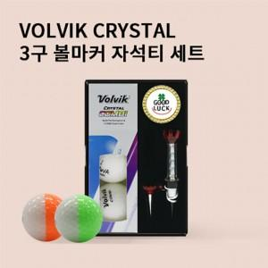

【상세/제작정보】

【인쇄/포장옵션】 | 전사 / 포장지포장

【공급단가】 | 수량 | 50~ | 100~ | 500~ | 1,000~ | 2,000~
*VAT별도 | 단가 | 19,120원 | 18,810원 | 18,360원 | 17,900원 | 17,590원

【상품 URL】 | http://www.easy1.co.kr/src/goods_detail.php?gdno=26036

